Algemene toelichting
 | 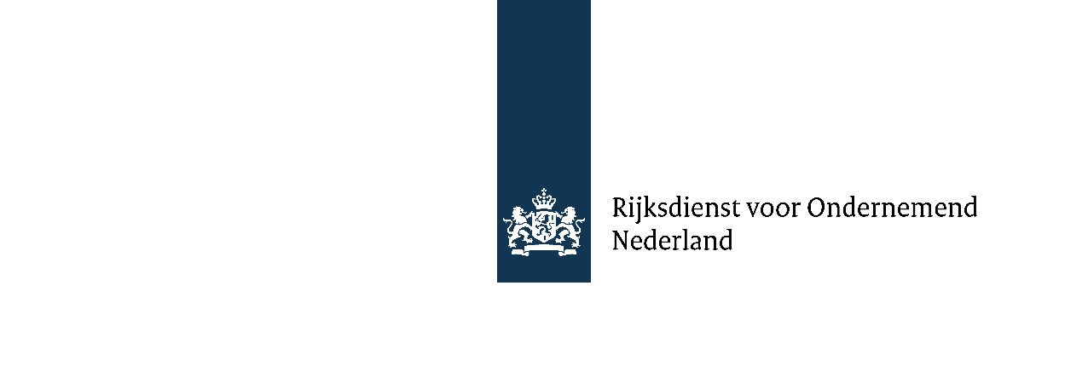
Algemene toelichting financieel model Innovatiekrediet

1. Algemene toelichting
Blauwe cijfers zijn invoervelden en zwarte cijfers resultaten uit het model.
De grootheid van de getallen kan naar wens bepaald worden. Bijvoorbeeld EUR x 1.000 of alle getallen voluit geschreven als absolute waarde.
Het volledige Excel-bestand is vrij aan te passen waar nodig. Bijvoorbeeld projectperiodes verwijderen/toevoegen afhankelijk van projectduur (maximaal 5 jaar).
Graag dit tabblad verwijderen bij definitieve versie aanvraag.

2. Bijdrage Innovatiekrediet
Kleine ondernemingen kunnen met het Innovatiekrediet maximaal 45% van de ontwikkelingskosten van een project financieren,
middelgrote ondernemingen maximaal 35% en grote ondernemingen maximaal 25%. De bijdrage van het Innovatiekrediet kan eventueel hoger uitvallen als er
sprake is van een samenwerkingsverband. Verder is de maximale bijdrage voor technische projecten € 10 miljoen en voor klinische projecten € 5 miljoen. Zie voor meer uitleg:
https://www.rvo.nl/subsidies-financiering/innovatiekrediet/aanvraagproces#maximale-kredietpercentages
Er wordt geen rente betaald over de eenmalige toeslag. Zie voor meer uitleg:
https://www.rvo.nl/subsidies-financiering/innovatiekrediet/voorwaarden#leningsvoorwaarden

3. Uurtarief van de loonkosten
Het gaat hier om de loonkosten van personeel dat in dienst is van de onderneming.
Kosten inhuur behoren tot kosten derden. Het uurtarief kan op drie manieren, zie artikel 11 van de kaderbesluit, worden bepaald:

1. Een integraal uurtarief
2. Uurtarief bestaande uit loonkosten plus een opslag van 50% voor indirecte kosten
3. Een vast uurtarief van € 60,-.

Graag aangeven welke methodiek gebruikt wordt voor de loonkosten; integraal, werkelijk met 50% opslag of forfaitair.

4. Kosten buiten het uurtarief
Hieronder vallen alle direct projectgerelateerde kosten voorzover die niet in het uurtarief zijn verdisconteerd.

Materialen: Het betreft middelen die bestemd zijn voor eenmalig gebruik ten behoeve van het project.
Hulpmiddelen: Het betreft zaken die speciaal voor het project worden aangeschaft, niet langer dan gedurende het project worden gebruikt en na afloop
van het project niet meer bruikbaar zijn. Let wel dat papier en dergelijke die al in het integraal uurtarief zijn verwerkt niet nogmaals kunnen worden opgevoerd.

Machines productspecifiek: Het betreft machines/apparatuur die uitsluitend voor het project worden/wordt aangeschaft. Wanneer deze na afloop van het
project geen waarde meer hebben mogen deze voor 100% op afschrijvingsbasis worden meegenomen in de begroting. De eventuele restwaarde van specifiek
voor de subsidiabele activiteiten aangeschafte apparatuur maakt geen deel uit van de subsidiabele kosten (artikel 10 kaderregeling).
Machines niet-productspecifiek: Het betreft machines/apparatuur die al in het bedrijf aanwezig zijn en ook voor andere bedrijfsactiviteiten worden ingezet.
Indien deze machines/apparatuur voor een deel voor het project worden ingezet, dan mogen de kosten op afschrijvingsbasis naar rato opgevoerd worden als kosten.

Kosten derden: Indien een deel van de activiteiten in het project wordt uitbesteed, kunnen ook deze aan derden verschuldigde kosten aan het project worden toegerekend.
Deze kosten dienen te worden gespecificeerd en, voor zover mogelijk en voor de grotere respectievelijk. belangrijke posten, aan de hand van offertes te worden onderbouwd.
Verder worden de kosten van ingehuurd personeel, inclusief management, die niet op de loonlijst staan ook opgenomen onder kosten derden voor de werkelijke kosten.

